SFERA Robur 2reihig 2RT
6 | 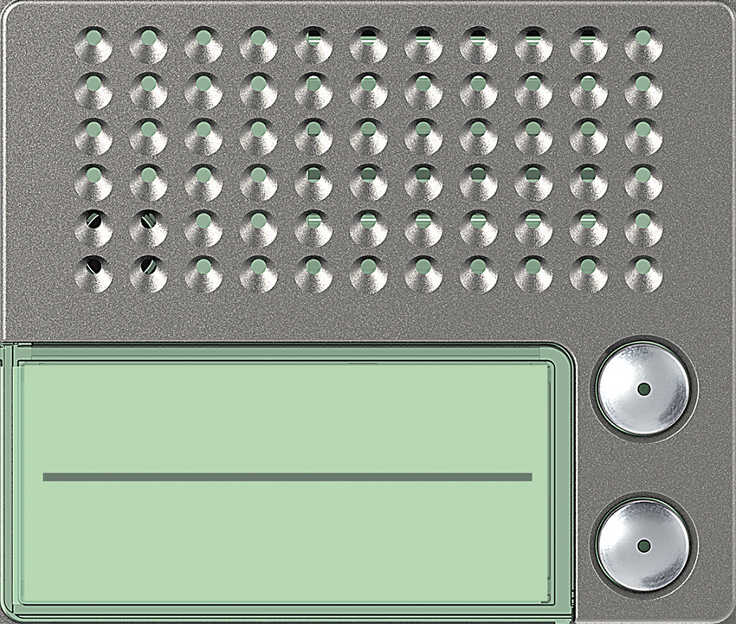 | Audio Basic 2 Ruftaste: 351025 | Audio Plus 2 Ruftaste: 351125

5 | 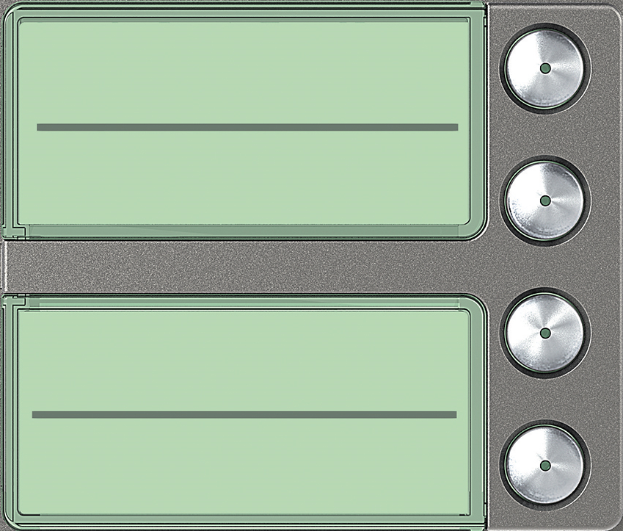 | Ruftasten 4 Ruftaste: 352045

4 | benötigte Felder ausfüllen und Schrift anpassen ausdrucken und an den gestrichelten Linien ausschneiden ( getestet mit HP Drucker )

3

2

1

